Erläuterungen
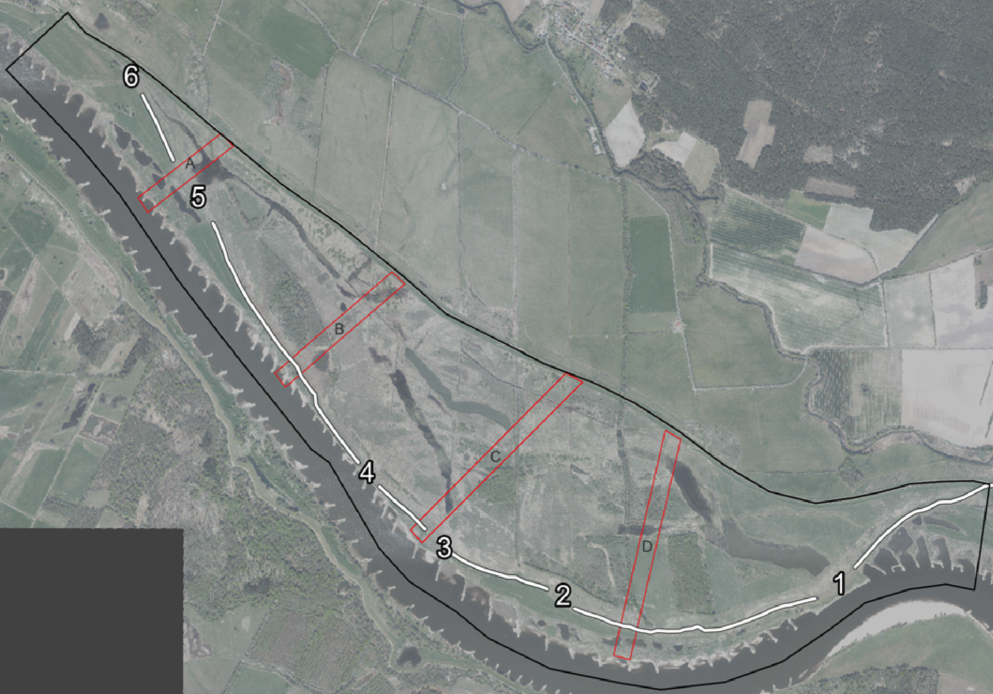
ID | ID gesamt
Jahr | Aufnahmejahr
fid | FeldID
Art | Ul = Ulmus laevis, Qr = Quercus robur, Cm = Crataegus monogyna
Transekt | 4 = Transekt A, 6 = Transekt B, 8 = Transekt C
Nodien | Anzahl erkennbarer Triebbasisnarben
Alter | Entweder anhand der Triebbasisnarbenanzahl abgeleitet oder geschätzt
Groesse | in cm
StammDM | Stammdurchmesser in mm
DGM | Geländehöhe des Wuchsortes aus Digitalem Geländemodell abgeleitet
Anzahl | Teilweise sehr viele Pflanzen an einer Stelle, sodass zusammenfassende Schätzung erfolgte. Wenn kein Eintrag Anzahl = 1.
 | --> Bei Auswertung der Geländehöhe, müsste entsprechend beachtet werden, dass die entsprechenden Zeilen mehrfach gezählt werden

